PÕRANDAKÜTTE KOLLEKTORID
HEKAMERK OÜ |  |  |  |  | 11.01
LEIVA 4, 12618 TALLINN
TEL. 6776 300 | info@hekamerk.ee

HINNAKIRI |  |  | NOVEMBER 2020

PORANDAKUTTE TORUD JA KOLLEKTORID
 |  | PARTNERI SOODUSTUS: |  |  | 0%
 | KOOD | MÕÕT | PAKEND | HIND | HIND
 |  |  |  | KM-TA | KM-TA

PÕRANDAKÜTTETORU 5-kihiline PERT |  |  | Rullis

 | 1829198183 | 16 x 2,0 | 600m | 0.76
 | 1829198175 | 16 x 2,0 | 200m | 0.84
 | 1129198069 | 20 x 2,0 | 600m | 0.84
 | 1829198178 | 20 x 2,0 | 200m | 0.94
 | 1829198179 | 20 x 2,0 | 300m | 0.94
 | 1829198181 | 25 x 2,5 | 220m | 2.26

KAN KOLLEKTORID ROOSTEVABAST TERASEST, ROTOMEETRITEGA

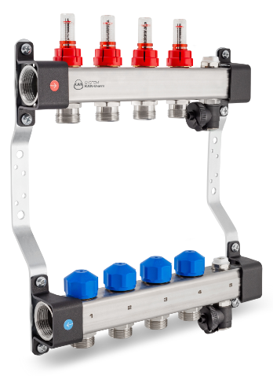
 | 1316157139 | 11/4"- 2x3/4" |  | 86.96
 | 1316157140 | 11/4"- 3x3/4" |  | 113.45
 | 1316157141 | 11/4"- 4x3/4" |  | 136.95
 | 1316157142 | 11/4"- 5x3/4" |  | 158.35
 | 1316157143 | 11/4"- 6x3/4" |  | 186.65
 | 1316157144 | 11/4"- 7x3/4" |  | 223.19
 | 1316157145 | 11/4"- 8x3/4" |  | 256.65
 | 1316157146 | 11/4"- 9x3/4" |  | 289.45
 | 1316157147 | 11/4"- 10x3/4" |  | 300.19
 | 1316157148 | 11/4"- 11x3/4" |  | 335.55
 | 1316157149 | 11/4"- 12x3/4" |  | 344.69

Komplekti kuuluvad:
kandurid / kaitsegrupid käsitsi õhutamiseks / täite- ja tühjendusventiilid

KOLLEKTORILE KUULVENTIILI PAAR 11/4" - 1"

 | 1300183006 | 11/4" - 1" |  | 23.69

KOLLEKTORILE PUMBAGRUPP

 | 1346103000 | WILO DN 25 15/6 |  | 455.03

KOLLEKTORILE SEGUSÕLM PUMBAGA

 | 1300103003 | DN 25 + 3T-VENT. 11/4" - 1" |  | 619.21

AJAMID KOLLEKTORITELE

 | 10029671 | WATTS 220V NC M30 |  | 24.00
 | 10029673 | WATTS 24V NC M30 |  | 24.00

 | 69011021 | LUXOR 230V NC M30x1,5 |  | 22.27
 | 69011022 | LUXOR 24V NC M30x1,5 |  | 22.27

KAN KÜTTEKOLLEKTORID ROOSTEVABAST TERASEST

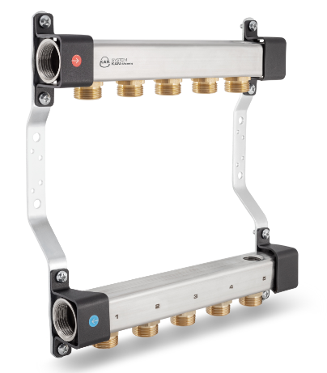
 | 1316158000 | 1"- 2x3/4" |  | 37.50
 | 1316158001 | 1"- 3x3/4" |  | 53.23
 | 1316158002 | 1"- 4x3/4" |  | 65.27
 | 1316158003 | 1"- 5x3/4" |  | 77.70
 | 1316158004 | 1"- 6x3/4" |  | 89.67
 | 1316158005 | 1"- 7x3/4" |  | 100.77
 | 1316158006 | 1"- 8x3/4" |  | 113.23
 | 1316158007 | 1"- 9x3/4" |  | 125.30
 | 1316158008 | 1"- 10x3/4" |  | 139.93
 | 1316158009 | 1"- 11x3/4" |  | 152.13
 | 1316158010 | 1"- 12x3/4" |  | 164.63

KUULVENTIIL MUTRIGA, 1"+ TERMOMEETER
SININE VÕI PUNANE

 | 2120043 | Punane 1" |  | 20.44
 | 2120042 | Sinine 1" |  | 20.44

ÜHE RINGI PÕRANDAKÜTTEKOLLEKTOR 3/4"

 | C361003001 | RTL-BASIC 3/4" |  | 95.43

 | F1-1216X3/4 | LIITMIK PEX/AL-PEX 16-2,0-3/4" |  | 2.21
 | F1-1620X3/4 | LIITMIK PEX/AL-PEX 20-2,0-3/4" |  | 2.21

PÕRANDAKÜTTETORU PAINDETOED METALLIST

 | 1009004 | 14-16 |  | 1.51
 | 1009233 | 20 |  | 2.39

PÕRANDAKÜTTETORU PAINDETOED PLASTIST

 | K-8058 | 14-18 |  | 0.94
 | K-8059 | 20-22 |  | 1.29

Toruklambrid toru kinnitamiseks isolatsioonile

 | 2017 | KLAMBER Ø16-20 H=57mm |  | 0.11

Hoidikute vahekaugus 50mm

 | 2060 | KINNITUSPROFIIL 16-20mm 1,0m |  | 1.01

PÕRANDAKÜTTE AUTOMAATIKA VAATA "11.02 PORANDAKUTTE AUTOMAATIKA"

KOLLEKTORIKAPID VAATA "11.05 KOLLEKTORIKAPID"

 | SEINAPEALSED JA -SISESED

